상품제안서
피크닉화분-허브바질 | 상품코드: F00520

 |  |  |  |  |  |  | 02-412-0044 | www.easy1.co.kr
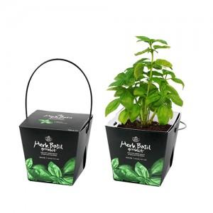 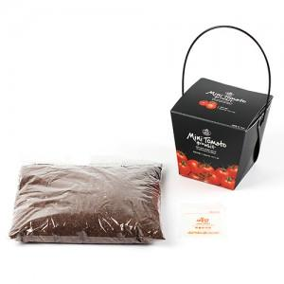 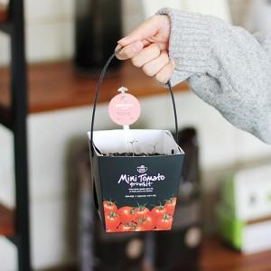

【상세/제작정보】 | 패키지독판인쇄,스티커인쇄부착 별도문의

【인쇄/포장옵션】 | 스티커 / 별도문의

【공급단가】 | 수량 | 180~ | 500~ | 1,000~ | 2,000~ | 3,000~
*VAT별도 | 단가 | 2,430원 | 2,340원 | 2,250원 | 2,160원 | 2,100원

【상품 URL】 | https://easy1.co.kr:443/src/goods_detail.php?gdno=520

